Форма
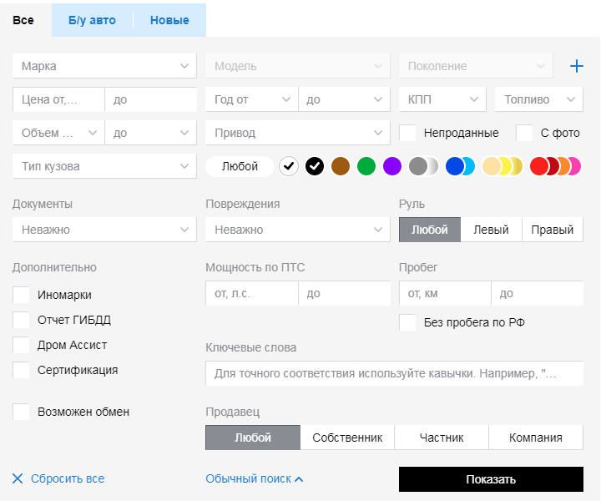
5
5
5
 | Элементы управления в формах:

3а
3а
3а
1
1 | Кнопки
2а | Поля ввода однострочные
2б | Поля ввода многострочные
6
3а
3а | Выпадающий список с единичным выбором
6
3а
3б
3а
3б | Выпадающий список со множественным выбором
3а
4 | Чекбокс
3а
3а
4
4
5 | Радио-баттоны
6 | Комбобокс
3б
5
4

5
3а
3а

6
6
6
6
4
4

2а

5

1
1
1

